1.1
voltar à página inicial |  |  |  | 1 - MENUS DE NAVEGAÇÃO
 | S | N | NA
 | x |  |  | 1.1 O menu de navegação deve estar estruturado como uma lista de opções
 |  |  |  | Para que possa ser bem interpretado por tecnologias de apoio, os menus e submenus devem estar estruturados com elementos nativos, do tipo <ul>, ou com a semântica e o estado dos elementos identificados com técnicas em ARIA.

 | Listagem de evidências - https://registocriminal.justica.gov.pt
 | 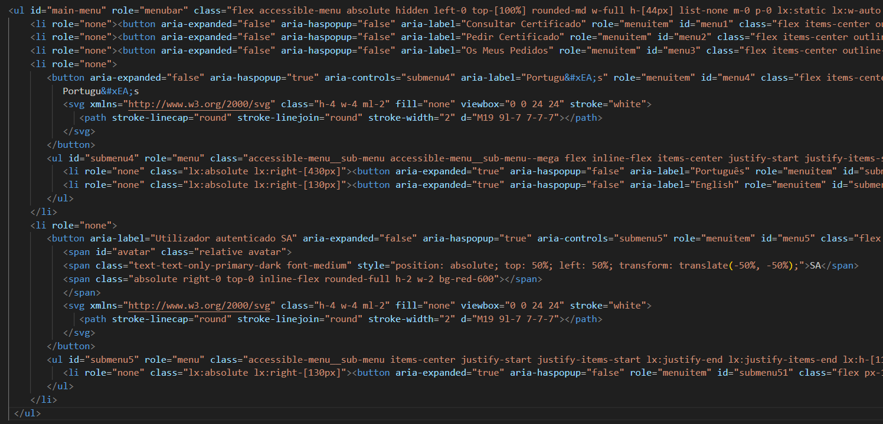 O menu principal, respetivos submenus, tal como o menu de rodapé estão estruturados como uma lista de opções (elementos nativos do tipo <ul>). Além disso, a semântica e o estado dos elementos são identificados com técnicas em ARIA. Nota: O relatório da auditoria ao site indica que o leitor de ecrã não anuncia as opções do menu como uma lista de opções. Assim sendo, estão previstas alterações a esse nível.

1.3
voltar à página inicial |  |  |  | 1 - MENUS DE NAVEGAÇÃO
 | S | N | NA
 | x |  |  | 1.3 As imagens-link, caso existam no menu, devem ter o correspondente equivalente alternativo em texto
 |  |  |  | As imagens corretamente legendadas permitem ser interpretadas como texto, tornando todas as opções de navegação acessíveis.

 | Listagem de evidências - https://registocriminal.justica.gov.pt
 | 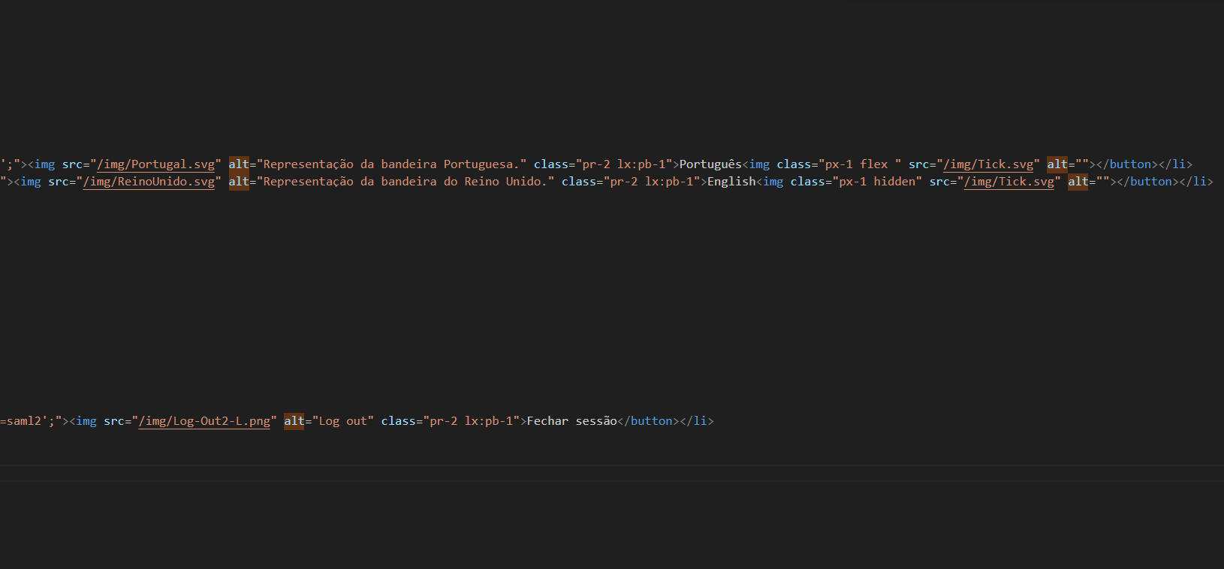 As imagens-link, caso existam no menu, devem ter o correspondente equivalente alternativo em texto

2.1
voltar à página inicial |  |  |  | 2 - TÍTULOS E SUBTÍTULOS
 | S | N | NA
 | x |  |  | 2.1 Existe um título <h1> marcado na página
 |  |  |  | O título principal de cada página, que sumariza o seu conteúdo, deve ser identificado como o primeiro nível dos títulos (h1). Não deverá ser utilizado mais do que um <h1> por página.

 | Listagem de evidências - https://registocriminal.justica.gov.pt
 | 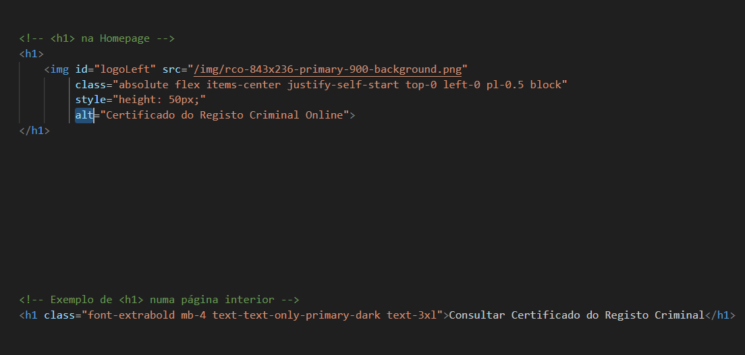 As páginas do website têm apenas um <h1> atribuído. Na homepage, o <h1> está atribuído ao logótipo, acompanhado por um texto alternativo correto. Nas páginas interiores, o <h1> está atribuído ao título do conteúdo principal dessa página.

2.2
voltar à página inicial |  |  |  | 2 - TÍTULOS E SUBTÍTULOS
 | S | N | NA
 | x |  |  | 2.2 Existe uma marcação hierarquizada de títulos e subtítulos na página (<h1>...<h6>)
 |  |  |  | Os títulos são empregues de forma hierárquica para melhor estruturar os conteúdos, das informações mais gerais às mais particulares. Deverão ser usados de forma consistente por todo o sítio Web.

 | Listagem de evidências - https://registocriminal.justica.gov.pt
 | 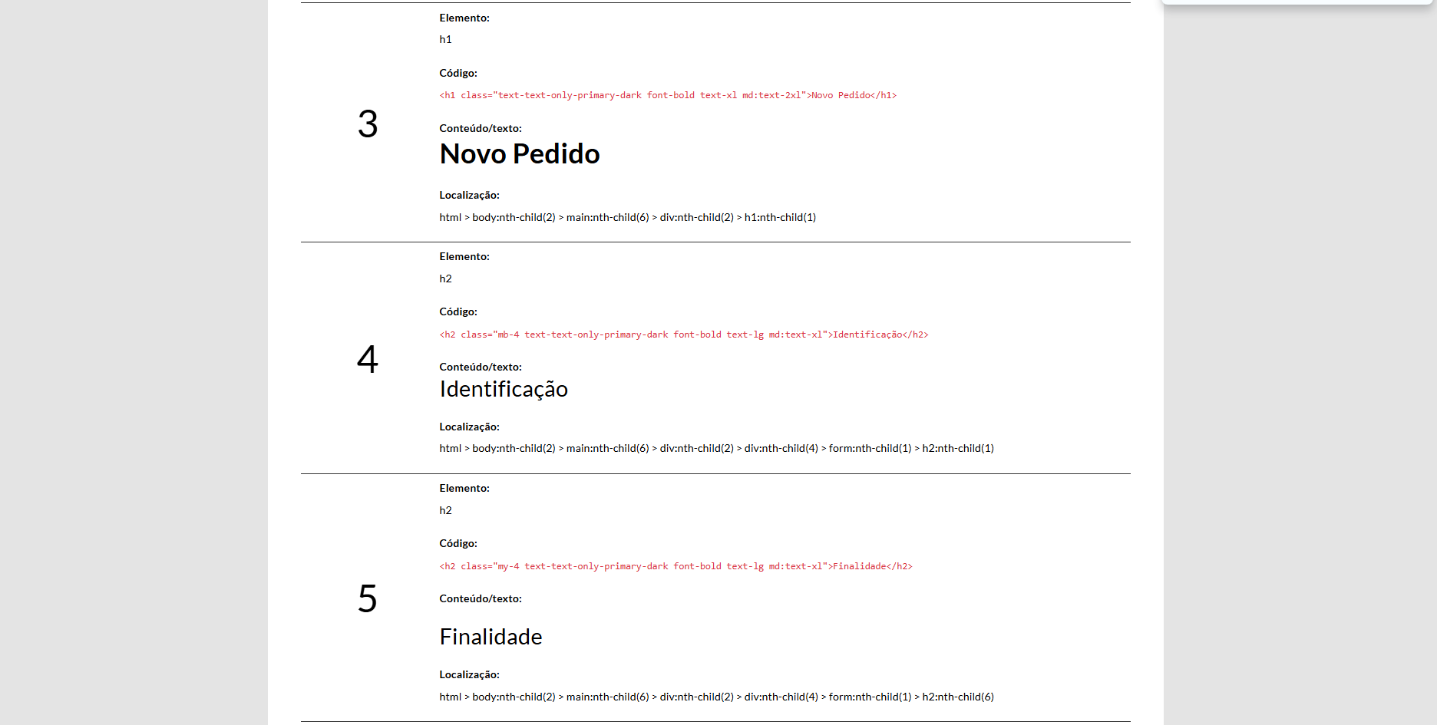 Existe uma marcação hierarquizada de títulos e subtítulos na página (<h1>...<h6>). Aqui, estamos apenas a utilizar <h1> e <h2>.

3.1
voltar à página inicial |  |  |  | 3 - TABELAS DE DADOS
 | S | N | NA
 | x |  |  | 3.1 As células que constituem os cabeçalhos da tabela estão marcadas com o elemento <th>
 |  |  |  | Identificar os cabeçalhos de uma tabela ajuda a melhor identificar os eixos que caracterizam a informação em cada célula.

 | Listagem de evidências - https://registocriminal.justica.gov.pt
 | 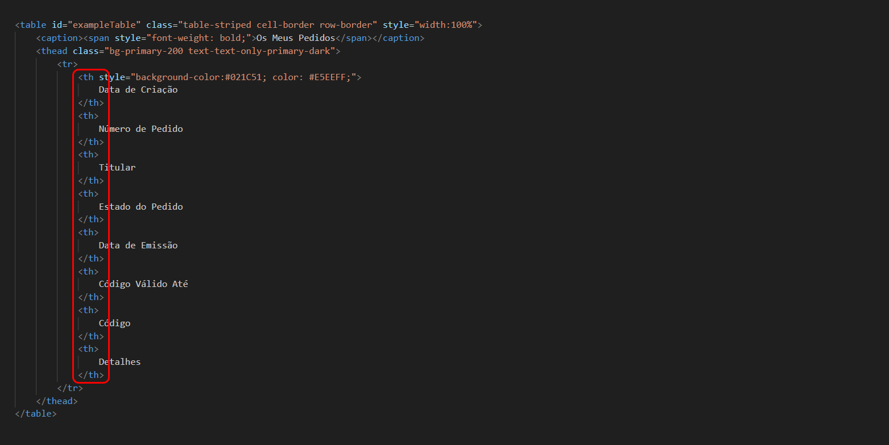 As células que constituem os cabeçalhos da tabela estão marcadas com o elemento <th>.

4.1
voltar à página inicial |  |  |  | 4 - ESTRUTURA DA INFORMAÇÃO
 | S | N | NA
 | x |  |  | 4.1 Ao clicar com o rato na etiqueta, o cursor surge no respetivo campo de edição
 |  |  |  | De forma a tornar a seleção de campos pequenos mais fácil, a legenda deverá estar associada ao campo respetivo com o elemento <label>, pois desta forma aumenta-se a sua área clicável. Para os utilizadores de leitores de ecrã (pessoas cegas) a associação da etiqueta ao campo de edição é também fundamental.

 | Listagem de evidências - https://registocriminal.justica.gov.pt
 | 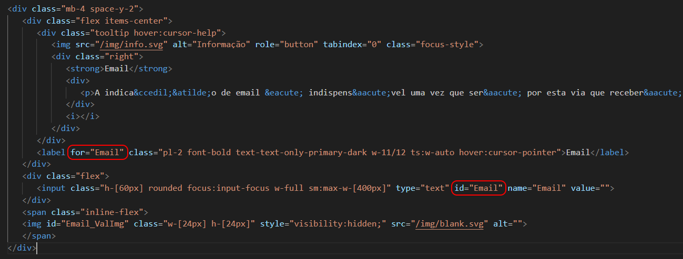 No único formulário da nossa responsabilidade, ao clicar com o rato na etiqueta, o cursor surge no respetivo campo de edição. Nota: Isso não acontece em outro formulário criado por terceiros, incorporado via iframe e, sobre o qual não temos controlo.

4.2
voltar à página inicial |  |  |  | 4 - ESTRUTURA DA INFORMAÇÃO
 | S | N | NA
 | x |  |  | 4.2 É possível identificar os campos de preenchimento obrigatório quando se usa apenas um leitor de ecrã
 |  |  |  | Os campos obrigatórios devem ser preferencialmente agrupados na parte inicial de um formulário e claramente identificados como tal. Se não for possível, cada campo deverá estar identificado textualmente ou como Obrigatório ou como Opcional. Não deverão ser usados apenas símbolos ou cores como elemento identificador.

 | Listagem de evidências - https://registocriminal.justica.gov.pt
 | 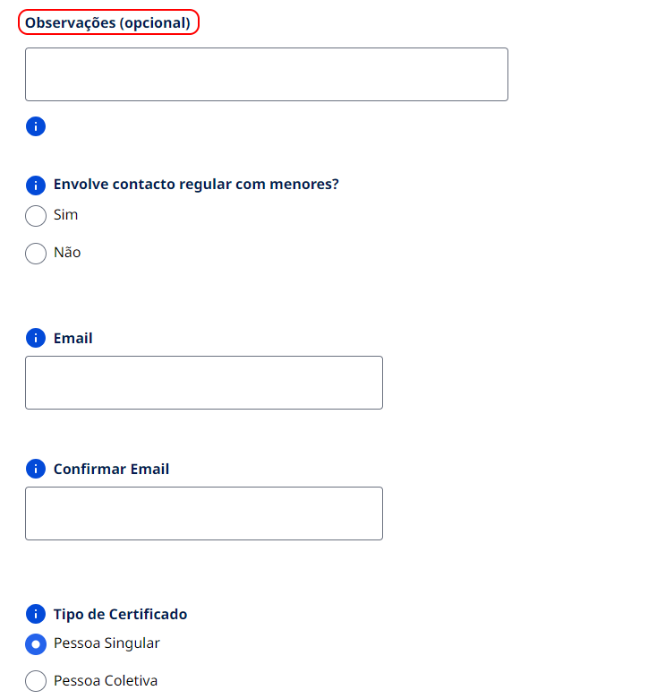 Existe uma nota no topo do formulário indicando que todos os campos são obrigatórios, salvo indicação contrária. O único campo opcional tem uma nota indicando isso mesmo. Nota: O relatório da auditoria ao site indica que cada campo obrigatório deverá estar assinalado no HTML (através dos atributos required ou aria-required) e, que deverá ser acrescentado “(campo obrigatório)” a cada rótulo, removendo a mensagem genérica “Todos os campos são obrigatórios, salvo indicação em contrário”. Assim sendo, estão previstas alterações a esse nível.

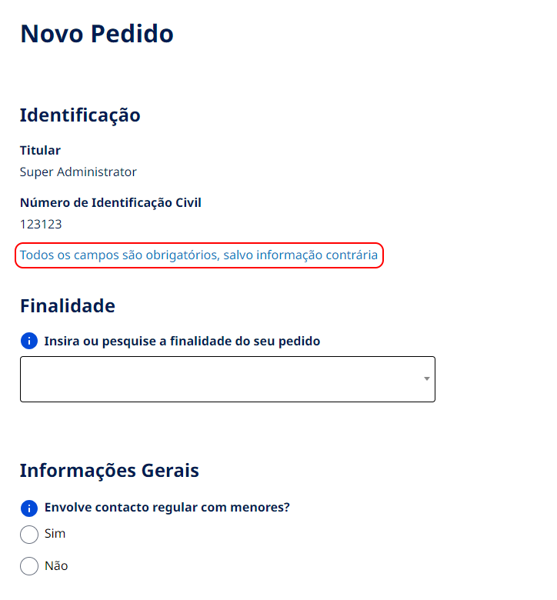

4.3
voltar à página inicial |  |  |  | 4 - ESTRUTURA DA INFORMAÇÃO
 | S | N | NA
 | x |  |  | 4.3 É possível localizar e ler as mensagens de erro usando apenas um leitor de ecrã
 |  |  |  | Os erros identificados no decorrer do preenchimento de um formulário deverão preferencialmente ser listados de forma condensada, direcionando cada elemento da lista ao respetivo campo. Cada campo deverá associar a mensagem de erro a si próprio. As mensagens de erro deverão ser breves e claras.

 | Listagem de evidências - https://registocriminal.justica.gov.pt
 | A cada campo está associada a mensagem de erro correspondente. As mensagens de erro são breves e claras.
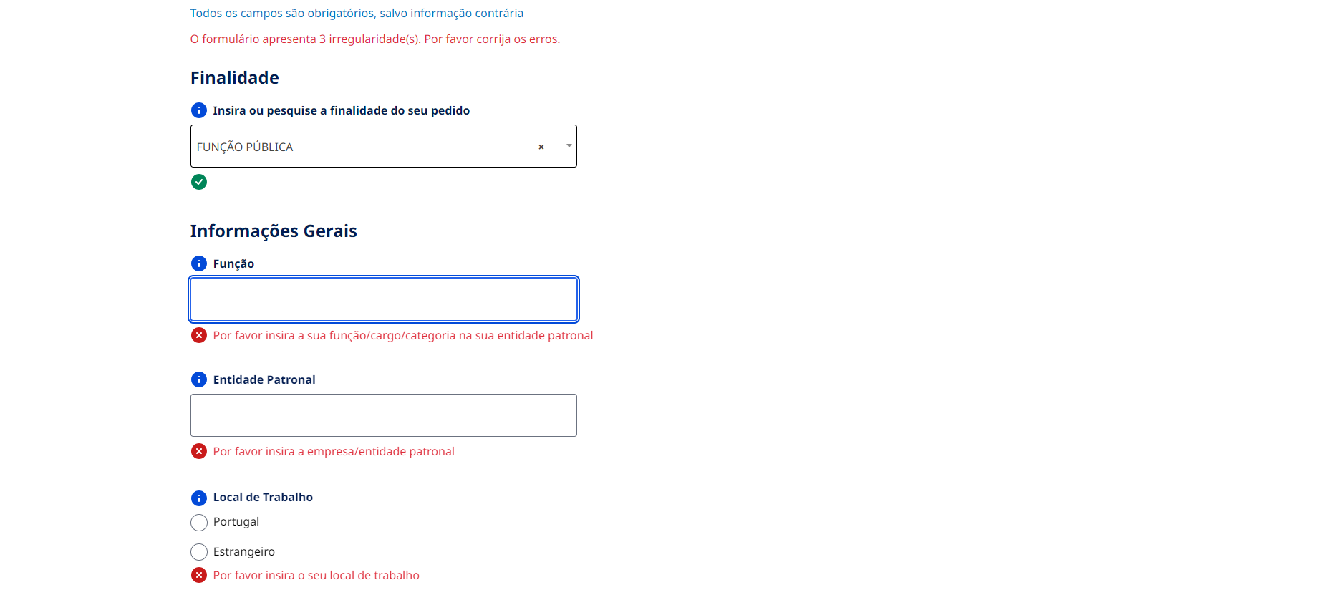

5.3
voltar à página inicial |  |  |  | 5 - GRÁFICOS E IMAGENS-LINK
 | S | N | NA
 | x |  |  | 5.3 As imagens-link têm um equivalente alternativo correto
 |  |  |  | As hiperligações compostas apenas por uma imagem obrigam que esta tenha um equivalente alternativo em texto que represente fielmente o destino da hiperligação.

 | Listagem de evidências - https://registocriminal.justica.gov.pt
 | 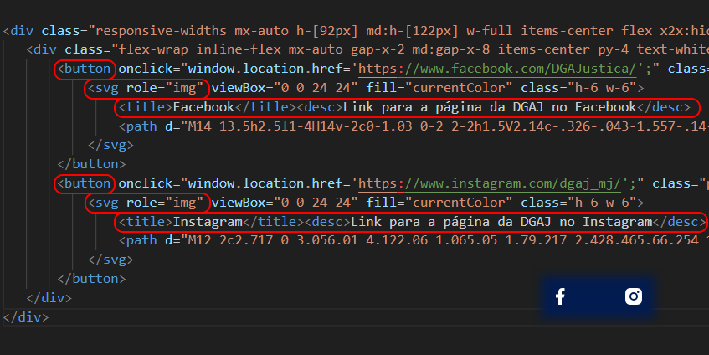 As imagens-link têm um equivalente alternativo correto que representa fielmente o destino da hiperligação.

6.1
voltar à página inicial |  |  |  | 6 - CONTRASTE
 | S | N | NA
 |  | x |  | 6.1 No corpo de um documento, o rácio de contraste entre a cor do texto normal (menor que 18 pontos ou menor que 14 pontos negrito) e a cor do fundo é superior a 4,5:1
 |  |  |  | Deve assegurar-se no corpo do documento que o rácio de contraste entre a cor do texto e a cor de fundo é, no mínimo, de 4,5:1, de forma a assegurar a sua legibilidade para utilizadores com deficiências da visão.

 | Listagem de evidências - https://registocriminal.justica.gov.pt
 | No geral, no corpo de um documento, o rácio de contraste entre a cor do texto normal (menor que 18 pontos ou menor que 14 pontos negrito) e a cor do fundo é superior a 4,5:1. Nota: O relatório da auditoria ao site indica que os seguintes problemas foram encontrados, implicando correcções futuras: * Nas subopções de idioma do menu principal, o texto apresenta pouco contraste em relação ao fundo. Especificamente, as opções “Português” e “English” usam uma cor que resulta num rácio de contraste de apenas 3,6:1 com o fundo. * Na página “Os Meus Pedidos”, o texto dos botões “Anterior” e “Seguinte”, no estado hover, tem um contraste de 2,8:1 com o fundo dos botões.

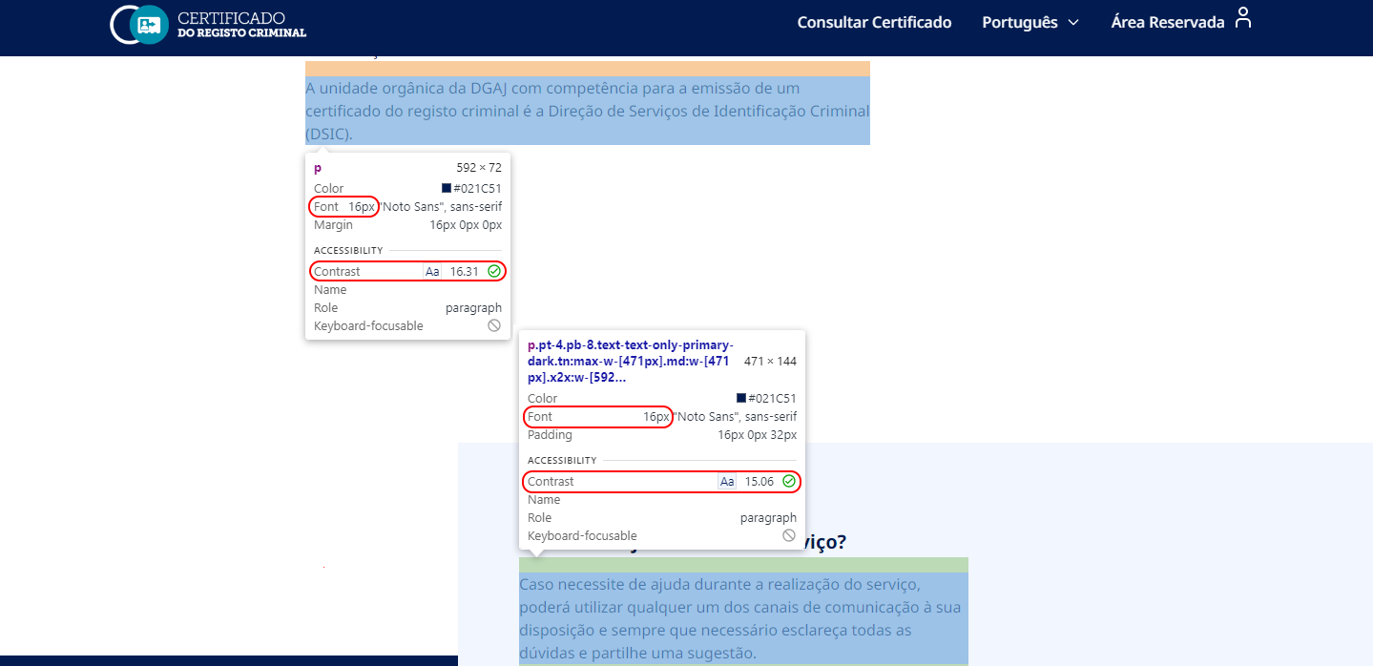

6.2
voltar à página inicial |  |  |  | 6 - CONTRASTE
 | S | N | NA
 | x |  |  | 6.2 O rácio de contraste entre a cor do texto de tamanho grande (maior ou igual que 18 pontos ou maior ou igual que 14 pontos negrito) e a cor do fundo é superior a 3:1
 |  |  |  | Os textos de tamanho superior a 18 pontos, ou os textos de tamanho superior a 14 pontos mas a negrito, devem assegurar um rácio de contraste mínimo de 3:1 entre a cor do texto e a cor do fundo.

 | Listagem de evidências - https://registocriminal.justica.gov.pt
 | 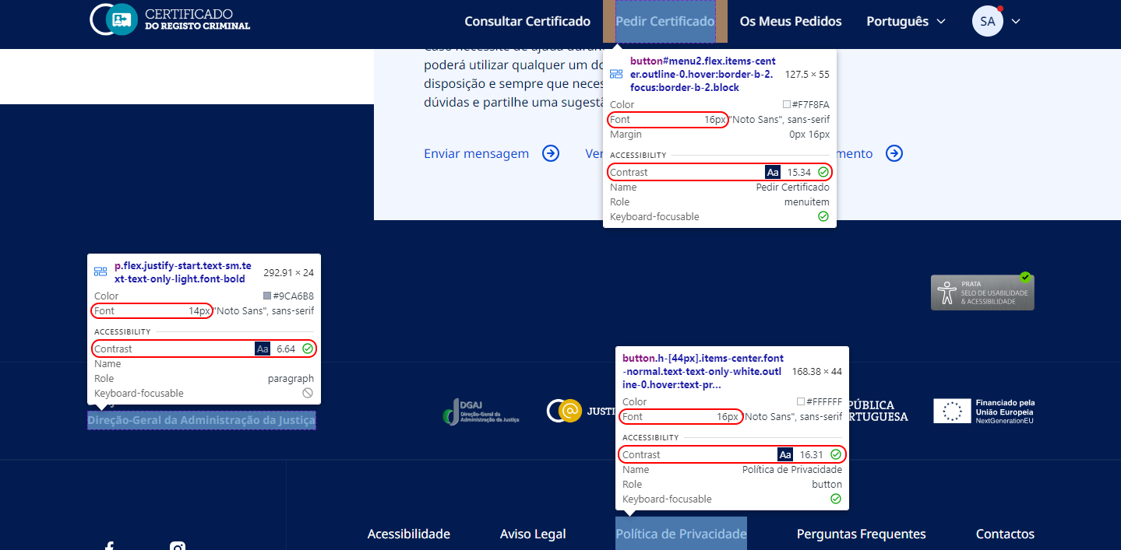 O rácio de contraste entre a cor do texto grande (>= 18 pontos ou <= 14 pontos negrito) e a cor do fundo é superior a 3:1.

8.1
voltar à página inicial |  |  |  | 8 - ESTRUTURA DA PÁGINA
 | S | N | NA
 | x |  |  | 8.1 Quando se retira a CSS, todos os elementos HTML devem alinhar à esquerda
 |  |  |  | Quando se desativam todos os estilos visuais, o conteúdo da página é apresentado alinhado à esquerda e apresenta-se de forma linear.

 | Listagem de evidências - https://registocriminal.justica.gov.pt
 | 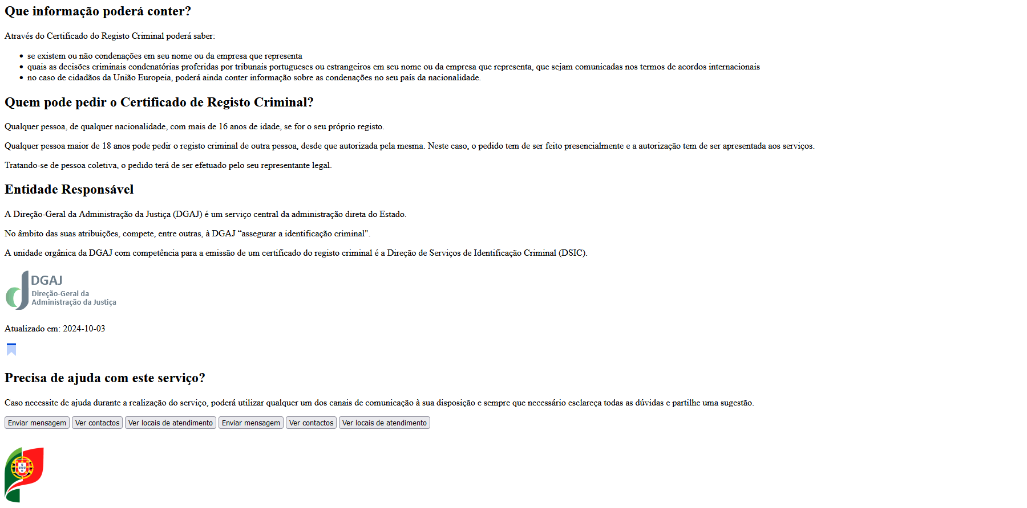 Quando se retira a CSS, todos os elementos HTML aparecem alinhados à esquerda.

8.5
voltar à página inicial |  |  |  | 8 - ESTRUTURA DA PÁGINA
 | S | N | NA
 | x |  |  | 8.5 A maquetização da página é feita sem recorrer ao elemento <table>
 |  |  |  | A estrutura de composição gráfica da página não é feita recorrendo a elementos de tabela mas sim a uma maior diversidade de elementos semânticos (por ex., <main>) e genéricos (por ex., <div>), que permitem a recomposição visual para diferentes tipos e dimensões de ecrã.

 | Listagem de evidências - https://registocriminal.justica.gov.pt
 | 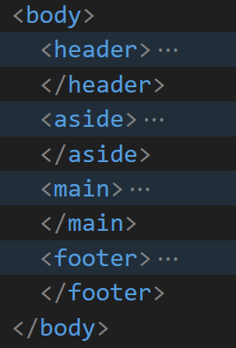 A maquetização da página é feita sem recorrer ao elemento <table>. A estrutura de composição gráfica da página é feita recorrendo a uma maior diversidade de elementos semânticos (por ex., <main>) e genéricos (por ex., <div>).

9.3
voltar à página inicial |  |  |  | 9 - MODAIS
 | S | N | NA
 | x |  |  | 9.3 A caixa de diálogo tem de ter um mecanismo que permita sair ou fechar a caixa, quer através de teclado quer através de um dispositivo apontador
 |  |  |  | A caixa de diálogo deve ter um mecanismo que permita sair ou fechar a caixa. Pode ser um botão "Fechar". Para além do botão "Fechar" é possível adicionar a tecla de atalho "ESC"

 | Listagem de evidências - https://registocriminal.justica.gov.pt
 | 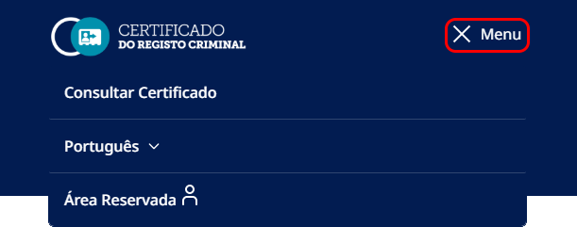 A caixa de diálogo tem um mecanismo que permite sair ou fechar a caixa através do botão "Fechar". Nota: O relatório da auditoria ao site nota que o botão que abre a modal de menu é o mesmo que fecha a modal. No entanto, o leitor de ecrã não indica que a sua função passou a ser “fechar”. Assim sendo, estão previstas alterações a esse nível.

